装修准备
估算面积
 | 长（东西） | 宽（南北） | 面积(平方)
厨房 | 3900 | 2000 | 7.8
阳台+餐厅 | 3900 | 3300 | 12.87
书房 | 3900 | 3100 | 12.09
次卧 | 3000 | 3500 | 10.5
公卫 | 2000 | 1800 | 3.6
主卫 | 2000 | 1700 | 3.4
主卧 | 3500 | 4200 | 14.7
飘窗 | 3500 | 700 | 2.45
主次走廊 | 1500 | 3500 | 5.25
客厅走廊 | 7500 | 1500 | 11.25
客厅 | 3900 | 4300 | 16.77 | 套内面积 | 106.53
南阳台 | 3900 | 1500 | 5.85 | 建筑面积 | 124.8
 |  |  | 106.53 | 得房率 | 85.36
注意：数据来源参考合同户型图纸，包含墙体面积在内。

实际测量面积
 | 长（东西） | 宽（南北） | 面积(平方)
厨房
阳台+餐厅
书房
次卧
公卫
主卫
主卧
飘窗
主次走廊
客厅走廊
客厅 |  |  |  | 套内面积
南阳台 |  |  |  | 建筑面积 | 124.8
 |  |  |  | 得房率

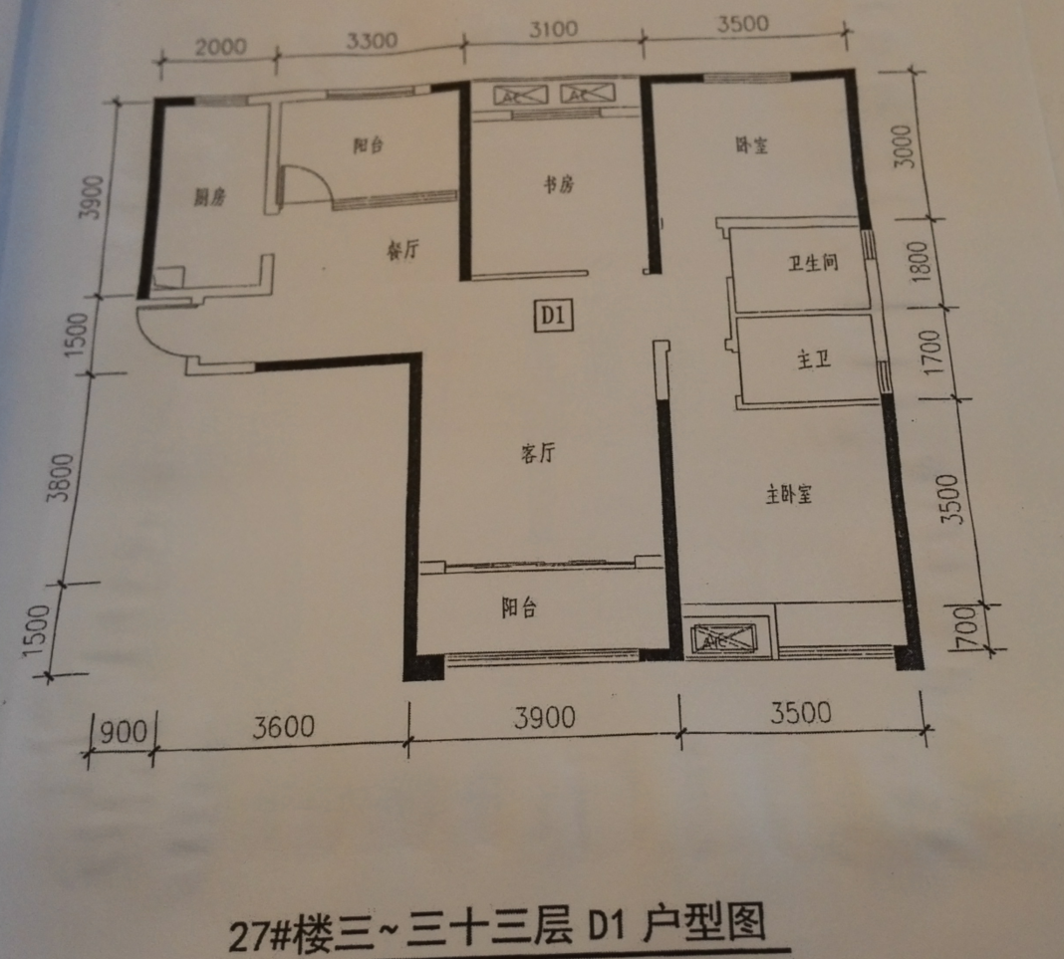

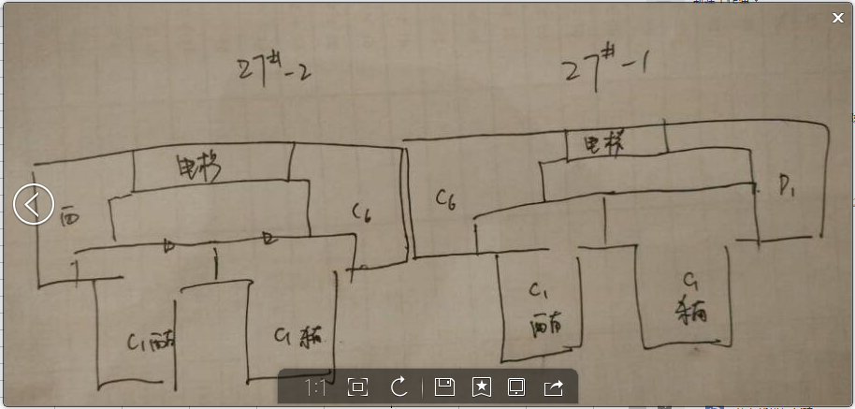

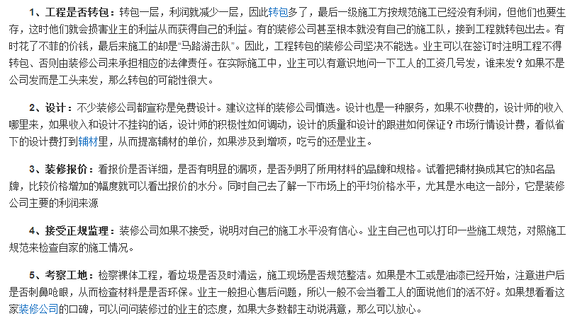

《竣工验收备案表》 |  | 《住宅质量保证书》 |  | 《建设工程质量认定证书》
《房地产开发建设项目竣工综合验收合格证》 |  |  |  | 《实测面积登记表》
若实测面积误差超出3%，可以中止收房
是否有地漏（是否合理） |  |  | 墙 地面 | 水 电 | 钥匙 | 业主卡 | 信箱钥匙
门禁卡 | 门 窗 | 渗水测试 | 通风系统

